Einleitung
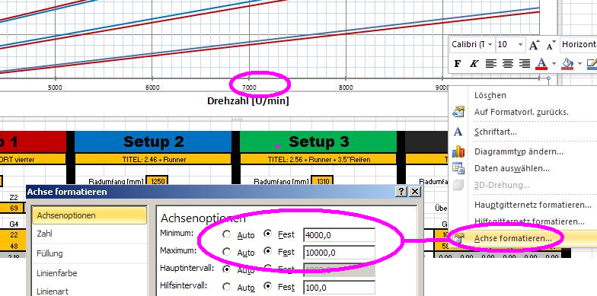
GearCalc by Motorhead

 | folgende Felder sind für euch als Anwender je nach Anforderungen in den Setups zu ändern!
 | der Einfachheit halber, sind diese Felder in Orange gehalten.
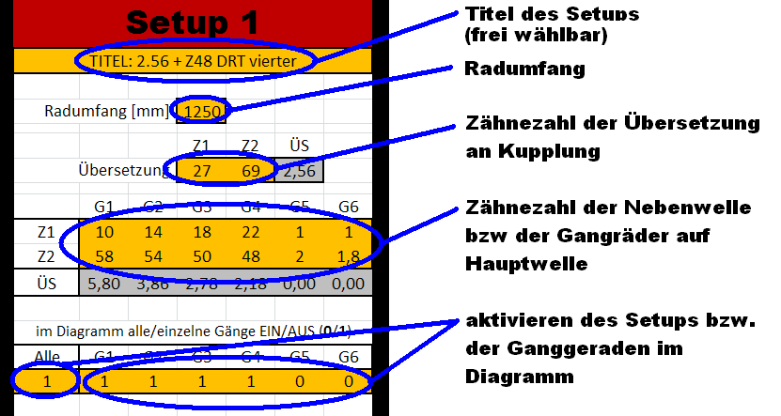

 | etwaige Updates, Erweiterungen, Änderungen usw. findet ihr hier im GSF:
 | http://www.germanscooterforum.de/topic/260663-gearcalc-by-motorhead-excel-getrieberechner-ahnlich-geardata/

 | ihr könnt auch im Diagramm die Limits von Drehzahl und Geschwindigkeit selber setzen.
 | dazu mit der rechten Maustaste auf die Achsenbeschriftung klicken und unter "Achse formatieren"
 | die Werte entsprechend anpassen!

GearCalc
GearCalc v2.9 by Motorhead

Setup 1 |  |  |  |  |  |  | Setup 2 |  |  |  |  |  |  | Setup 3 |  |  |  |  |  |  | Setup 4

2.56 + Z48 DRT vierter |  |  |  |  |  |  | 2.46 + Runner |  |  |  |  |  |  | 2.56 + Runner + 3.5"Reifen |  |  |  |  |  |  | 2.34 + ZIRRI vierter

 |  | Radumfang [mm] | 1250 |  |  |  |  |  | Radumfang [mm] | 1250 |  |  |  |  |  | Radumfang [mm] | 1310 |  |  |  |  |  | Radumfang [mm] | 1250

 |  |  | Z1 | Z2 | ÜS |  |  |  |  | Z1 | Z2 | ÜS |  |  |  |  | Z1 | Z2 | ÜS |  |  |  |  | Z1 | Z2 | ÜS
 |  | Übersetzung | 27 | 69 | 2.56 |  |  |  | Übersetzung | 28 | 69 | 2.46 |  |  |  | Übersetzung | 27 | 69 | 2.56 |  |  |  | Übersetzung | 29 | 68 | 2.34

 | G1 | G2 | G3 | G4 | G5 | G6 |  | G1 | G2 | G3 | G4 | G5 | G6 |  | G1 | G2 | G3 | G4 | G5 | G6 |  | G1 | G2 | G3 | G4 | G5 | G6
Z1 | 10 | 14 | 18 | 22 | 1 | 1 | Z1 | 10 | 14 | 17 | 20 | 1 | 1 | Z1 | 10 | 14 | 17 | 20 | 1 | 1 | Z1 | 10 | 14 | 18 | 21 | 1 | 1
Z2 | 58 | 54 | 50 | 48 | 2 | 1.8 | Z2 | 58 | 54 | 50 | 46 | 2 | 1.8 | Z2 | 58 | 54 | 50 | 46 | 2 | 1.8 | Z2 | 58 | 54 | 50 | 49 | 2 | 1.8
ÜS | 5.80 | 3.86 | 2.78 | 2.18 | 0.00 | 0.00 | ÜS | 5.80 | 3.86 | 2.94 | 2.30 | 0.00 | 0.00 | ÜS | 5.80 | 3.86 | 2.94 | 2.30 | 0.00 | 0.00 | ÜS | 5.80 | 3.86 | 2.78 | 2.33 | 0.00 | 0.00

im Diagramm alle/einzelne Gänge EIN/AUS (0/1) |  |  |  |  |  |  | im Diagramm alle/einzelne Gänge EIN/AUS (0/1) |  |  |  |  |  |  | im Diagramm alle/einzelne Gänge EIN/AUS (0/1) |  |  |  |  |  |  | im Diagramm alle/einzelne Gänge EIN/AUS (0/1)
Alle | G1 | G2 | G3 | G4 | G5 | G6 | Alle | G1 | G2 | G3 | G4 | G5 | G6 | Alle | G1 | G2 | G3 | G4 | G5 | G6 | Alle | G1 | G2 | G3 | G4 | G5 | G6
1 | 1 | 1 | 1 | 1 | 0 | 0 | 1 | 1 | 1 | 1 | 1 | 0 | 0 | 1 | 1 | 1 | 1 | 1 | 0 | 0 | 1 | 1 | 1 | 1 | 1 | 0 | 0

 |  | 1=>2 | 2=>3 | 3=>4 | 4=>5 | 5=>6 |  |  | 1=>2 | 2=>3 | 3=>4 | 4=>5 | 5=>6 |  |  | 1=>2 | 2=>3 | 3=>4 | 4=>5 | 5=>6 |  |  | 1=>2 | 2=>3 | 3=>4 | 4=>5 | 5=>6
Gangsprung |  | 1.5037037037 | 1.3885714286 | 1.2731481481 | #DIV/0! | #DIV/0! | Gangsprung |  | 1.5037037037 | 1.3114285714 | 1.2787723785 | #DIV/0! | #DIV/0! | Gangsprung |  | 1.5037037037 | 1.3114285714 | 1.2787723785 | #DIV/0! | #DIV/0! | Gangsprung |  | 1.5037037037 | 1.3885714286 | 1.1904761905 | #DIV/0! | #DIV/0!

GangräderRange |  |  |  | 4-Gang | 2.66 |  | GangräderRange |  |  |  | 4-Gang | 2.52 |  | GangräderRange |  |  |  | 4-Gang | 2.52 |  | GangräderRange |  |  |  | 4-Gang | 2.49
 |  |  |  | 5-Gang | #DIV/0! |  |  |  |  |  | 5-Gang | #DIV/0! |  |  |  |  |  | 5-Gang | #DIV/0! |  |  |  |  |  | 5-Gang | #DIV/0!
 |  |  |  | 6-Gang | #DIV/0! |  |  |  |  |  | 6-Gang | #DIV/0! |  |  |  |  |  | 6-Gang | #DIV/0! |  |  |  |  |  | 6-Gang | #DIV/0!

 | Geschwindigkeitstabelle [km/h] |  |  |  |  |  |  | Geschwindigkeitstabelle [km/h] |  |  |  |  |  |  | Geschwindigkeitstabelle [km/h] |  |  |  |  |  |  | Geschwindigkeitstabelle [km/h]
U/min | G1 | G2 | G3 | G4 | G5 | G6 | U/min | G1 | G2 | G3 | G4 | G5 | G6 | U/min | G1 | G2 | G3 | G4 | G5 | G6 | U/min | G1 | G2 | G3 | G4 | G5 | G6
500 | 3 | 4 | 5 | 7 | #DIV/0! | #DIV/0! | 500 | 3 | 4 | 5 | 7 | #DIV/0! | #DIV/0! | 500 | 3 | 4 | 5 | 7 | #DIV/0! | #DIV/0! | 500 | 3 | 4 | 6 | 7 | #DIV/0! | #DIV/0!
1000 | 5 | 8 | 11 | 13 | #DIV/0! | #DIV/0! | 1000 | 5 | 8 | 10 | 13 | #DIV/0! | #DIV/0! | 1000 | 5 | 8 | 10 | 13 | #DIV/0! | #DIV/0! | 1000 | 6 | 8 | 12 | 14 | #DIV/0! | #DIV/0!
1500 | 8 | 11 | 16 | 20 | #DIV/0! | #DIV/0! | 1500 | 8 | 12 | 16 | 20 | #DIV/0! | #DIV/0! | 1500 | 8 | 12 | 16 | 20 | #DIV/0! | #DIV/0! | 1500 | 8 | 12 | 17 | 21 | #DIV/0! | #DIV/0!
2000 | 10 | 15 | 21 | 27 | #DIV/0! | #DIV/0! | 2000 | 10 | 16 | 21 | 26 | #DIV/0! | #DIV/0! | 2000 | 11 | 16 | 21 | 27 | #DIV/0! | #DIV/0! | 2000 | 11 | 17 | 23 | 27 | #DIV/0! | #DIV/0!
2500 | 13 | 19 | 26 | 34 | #DIV/0! | #DIV/0! | 2500 | 13 | 20 | 26 | 33 | #DIV/0! | #DIV/0! | 2500 | 13 | 20 | 26 | 33 | #DIV/0! | #DIV/0! | 2500 | 14 | 21 | 29 | 34 | #DIV/0! | #DIV/0!
3000 | 15 | 23 | 32 | 40 | #DIV/0! | #DIV/0! | 3000 | 16 | 24 | 31 | 40 | #DIV/0! | #DIV/0! | 3000 | 16 | 24 | 31 | 40 | #DIV/0! | #DIV/0! | 3000 | 17 | 25 | 35 | 41 | #DIV/0! | #DIV/0!
3500 | 18 | 27 | 37 | 47 | #DIV/0! | #DIV/0! | 3500 | 18 | 28 | 36 | 46 | #DIV/0! | #DIV/0! | 3500 | 19 | 28 | 37 | 47 | #DIV/0! | #DIV/0! | 3500 | 19 | 29 | 40 | 48 | #DIV/0! | #DIV/0!
4000 | 20 | 30 | 42 | 54 | #DIV/0! | #DIV/0! | 4000 | 21 | 32 | 41 | 53 | #DIV/0! | #DIV/0! | 4000 | 21 | 32 | 42 | 53 | #DIV/0! | #DIV/0! | 4000 | 22 | 33 | 46 | 55 | #DIV/0! | #DIV/0!
4500 | 23 | 34 | 48 | 61 | #DIV/0! | #DIV/0! | 4500 | 24 | 36 | 47 | 60 | #DIV/0! | #DIV/0! | 4500 | 24 | 36 | 47 | 60 | #DIV/0! | #DIV/0! | 4500 | 25 | 37 | 52 | 62 | #DIV/0! | #DIV/0!
5000 | 25 | 38 | 53 | 67 | #DIV/0! | #DIV/0! | 5000 | 26 | 39 | 52 | 66 | #DIV/0! | #DIV/0! | 5000 | 27 | 40 | 52 | 67 | #DIV/0! | #DIV/0! | 5000 | 28 | 41 | 58 | 69 | #DIV/0! | #DIV/0!
5500 | 28 | 42 | 58 | 74 | #DIV/0! | #DIV/0! | 5500 | 29 | 43 | 57 | 73 | #DIV/0! | #DIV/0! | 5500 | 29 | 44 | 58 | 74 | #DIV/0! | #DIV/0! | 5500 | 30 | 46 | 63 | 75 | #DIV/0! | #DIV/0!
6000 | 30 | 46 | 63 | 81 | #DIV/0! | #DIV/0! | 6000 | 31 | 47 | 62 | 79 | #DIV/0! | #DIV/0! | 6000 | 32 | 48 | 63 | 80 | #DIV/0! | #DIV/0! | 6000 | 33 | 50 | 69 | 82 | #DIV/0! | #DIV/0!
6500 | 33 | 49 | 69 | 87 | #DIV/0! | #DIV/0! | 6500 | 34 | 51 | 67 | 86 | #DIV/0! | #DIV/0! | 6500 | 34 | 52 | 68 | 87 | #DIV/0! | #DIV/0! | 6500 | 36 | 54 | 75 | 89 | #DIV/0! | #DIV/0!
7000 | 35 | 53 | 74 | 94 | #DIV/0! | #DIV/0! | 7000 | 37 | 55 | 72 | 93 | #DIV/0! | #DIV/0! | 7000 | 37 | 56 | 73 | 94 | #DIV/0! | #DIV/0! | 7000 | 39 | 58 | 81 | 96 | #DIV/0! | #DIV/0!
7500 | 38 | 57 | 79 | 101 | #DIV/0! | #DIV/0! | 7500 | 39 | 59 | 78 | 99 | #DIV/0! | #DIV/0! | 7500 | 40 | 60 | 78 | 100 | #DIV/0! | #DIV/0! | 7500 | 41 | 62 | 86 | 103 | #DIV/0! | #DIV/0!
8000 | 40 | 61 | 85 | 108 | #DIV/0! | #DIV/0! | 8000 | 42 | 63 | 83 | 106 | #DIV/0! | #DIV/0! | 8000 | 42 | 64 | 84 | 107 | #DIV/0! | #DIV/0! | 8000 | 44 | 66 | 92 | 110 | #DIV/0! | #DIV/0!
8500 | 43 | 65 | 90 | 114 | #DIV/0! | #DIV/0! | 8500 | 45 | 67 | 88 | 112 | #DIV/0! | #DIV/0! | 8500 | 45 | 68 | 89 | 114 | #DIV/0! | #DIV/0! | 8500 | 47 | 70 | 98 | 117 | #DIV/0! | #DIV/0!
9000 | 46 | 68 | 95 | 121 | #DIV/0! | #DIV/0! | 9000 | 47 | 71 | 93 | 119 | #DIV/0! | #DIV/0! | 9000 | 48 | 72 | 94 | 120 | #DIV/0! | #DIV/0! | 9000 | 50 | 75 | 104 | 123 | #DIV/0! | #DIV/0!
9500 | 48 | 72 | 100 | 128 | #DIV/0! | #DIV/0! | 9500 | 50 | 75 | 98 | 126 | #DIV/0! | #DIV/0! | 9500 | 50 | 76 | 99 | 127 | #DIV/0! | #DIV/0! | 9500 | 52 | 79 | 109 | 130 | #DIV/0! | #DIV/0!
10000 | 51 | 76 | 106 | 135 | #DIV/0! | #DIV/0! | 10000 | 52 | 79 | 103 | 132 | #DIV/0! | #DIV/0! | 10000 | 53 | 80 | 105 | 134 | #DIV/0! | #DIV/0! | 10000 | 55 | 83 | 115 | 137 | #DIV/0! | #DIV/0!
10500 | 53 | 80 | 111 | 141 | #DIV/0! | #DIV/0! | 10500 | 55 | 83 | 109 | 139 | #DIV/0! | #DIV/0! | 10500 | 56 | 84 | 110 | 140 | #DIV/0! | #DIV/0! | 10500 | 58 | 87 | 121 | 144 | #DIV/0! | #DIV/0!
11000 | 56 | 84 | 116 | 148 | #DIV/0! | #DIV/0! | 11000 | 58 | 87 | 114 | 146 | #DIV/0! | #DIV/0! | 11000 | 58 | 88 | 115 | 147 | #DIV/0! | #DIV/0! | 11000 | 61 | 91 | 127 | 151 | #DIV/0! | #DIV/0!
11500 | 58 | 88 | 122 | 155 | #DIV/0! | #DIV/0! | 11500 | 60 | 91 | 119 | 152 | #DIV/0! | #DIV/0! | 11500 | 61 | 92 | 120 | 154 | #DIV/0! | #DIV/0! | 11500 | 63 | 95 | 132 | 158 | #DIV/0! | #DIV/0!
12000 | 61 | 91 | 127 | 161 | #DIV/0! | #DIV/0! | 12000 | 63 | 95 | 124 | 159 | #DIV/0! | #DIV/0! | 12000 | 64 | 96 | 125 | 160 | #DIV/0! | #DIV/0! | 12000 | 66 | 100 | 138 | 164 | #DIV/0! | #DIV/0!

